Аркуш1
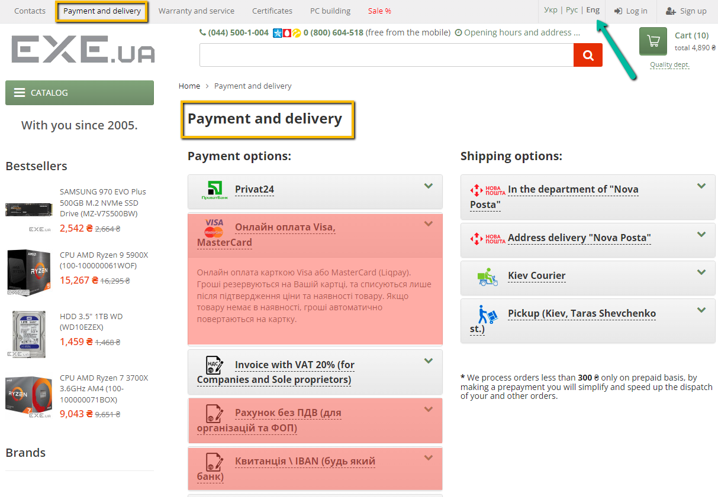
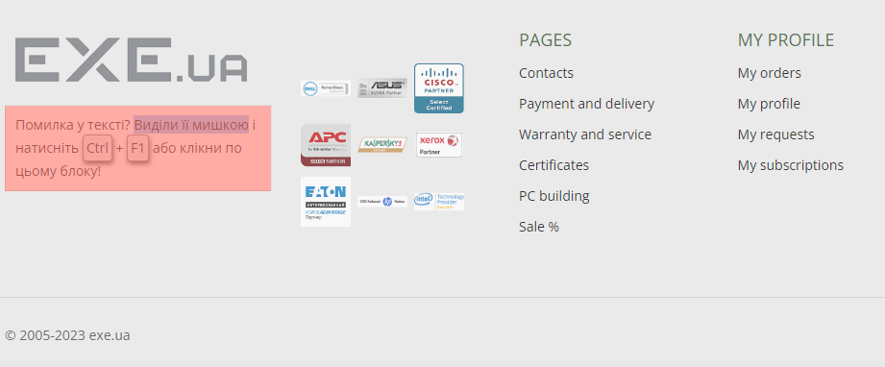
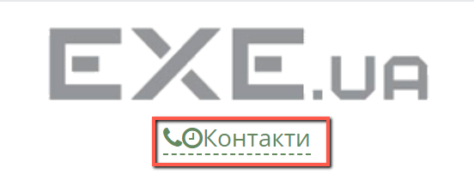
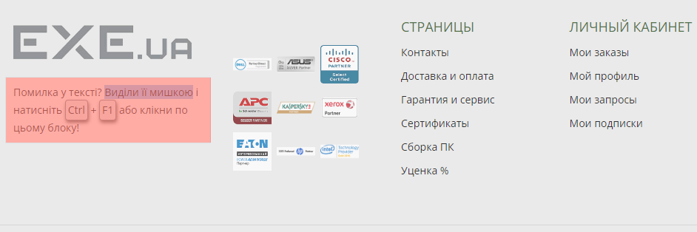
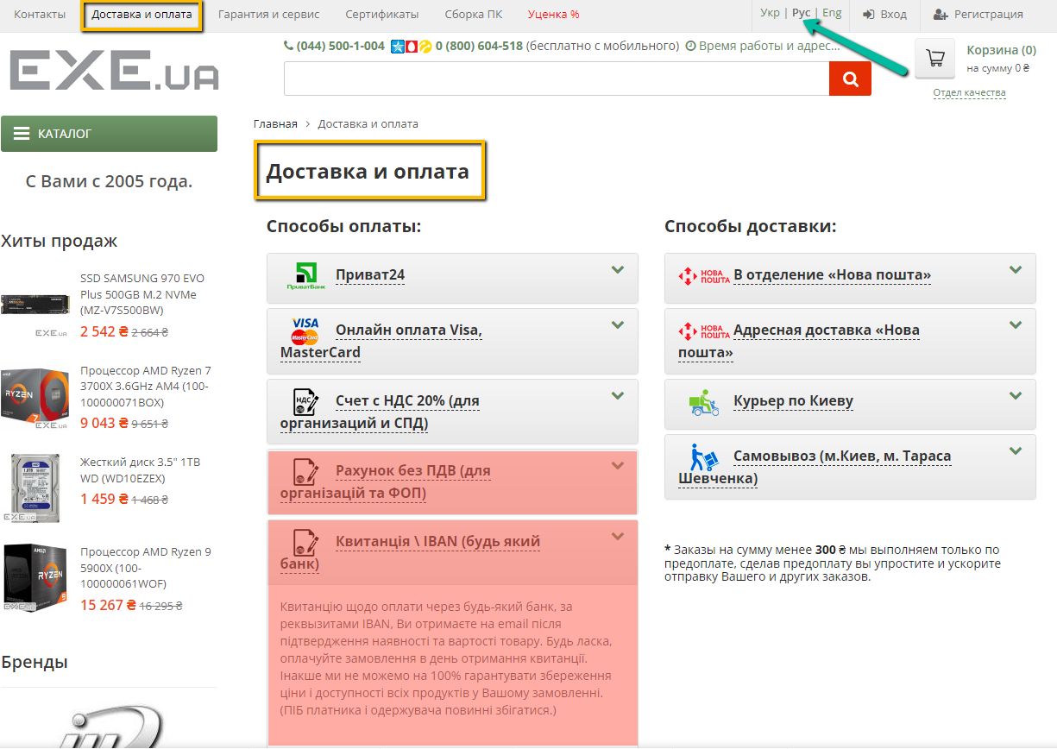
Bug reports
ID | 1 | 2 | 3 | 4 | 5
Summary | Не повністью перекладена сторінка у розділі Доставка і оплата коли обрана мова Eng або Рус | Не перекладений блок у Футері сайту коли обрана мова Eng або Рус | Злипаються кнопки "телефон, час роботи, контакти" під логом сайту при збільшенні сайту від 250% до 500% | Зміщенні заголовки в хедері сайту при збільшенні від 175% до 200% | Частково невірне найменування товарів у каталозі відеокарт коли обрана мова Eng
Pre-condition | Відкрити сайт https://exe.ua/ | Відкрити сайт https://exe.ua/ | Відкрити сайт https://exe.ua/ | Відкрити сайт https://exe.ua/ | Відкрити сайт https://exe.ua/
 |  |  |  |  | Відкрити каталог Комплектуючі для ПК
Steps | 1. Натиснути на кнопку "Доставка і оплата" | 1. Натиснути на кнопку "Eng" у правій верхній частині сторінки | 1. Збільшити маштаб головної сторінки до 250% | 1. Збільшити маштаб головної сторінки до 175% | 1. Натиснути на кнопку "Відеокарти"
 | 2. Натиснути на кнопку "Eng" у правій верхній частині сторінки | 2. Спуститись до Футеру сайту |  |  | 2. Натиснути на кнопку "Eng" у правій верхній частині сторінки
 | 3. Натиснути на кнопку "Рус" у правій верхній частині сторінки | 3. Натиснути на кнопку "Рус" у правій верхній частині сторінки |  |  | Note: Початок назви товару не відповідає дійсності (Video card MSI GeForce GT1030 2048Mb AERO ITX OC)

Expected result | Сторінка повинна повністью бути перекладена на Англійську мову та російську | Блок повинен бути повністью перекладений на Англійську мову та російську мову | Кнопки "телефон, час роботи, контакти" повинні бути відокремленні один від одного | Заголовки сайту повинні вирівнятись по одній ширині | Назви товарів повинні бути коректними
Actual result | Зміна локалізації не працює | Зміна локалізації не працює | Злипаються кнопки "телефон, час роботи, контакти" | Зміщенні заголовки в хедері сайту | Невірне найменування товарів
Post-condition
Enviroment | Google Chrome Версія 109.0.5414.120 (64-розрядна версія). Opera Версія :95.0.4635.37. | Google Chrome Версія 109.0.5414.120 (64-розрядна версія). Opera Версія :95.0.4635.37. | Google Chrome Версія 109.0.5414.120 (64-розрядна версія). Opera Версія :95.0.4635.37. | Google Chrome Версія 109.0.5414.120 (64-розрядна версія). Opera Версія :95.0.4635.37. | Google Chrome Версія 109.0.5414.120 (64-розрядна версія). Opera Версія :95.0.4635.37.
Severity | low | low | low | low | low
Priority | low | low | low | low | medium
Type of bug | Localization | Localization | UI | UI (Aligment) | Functional
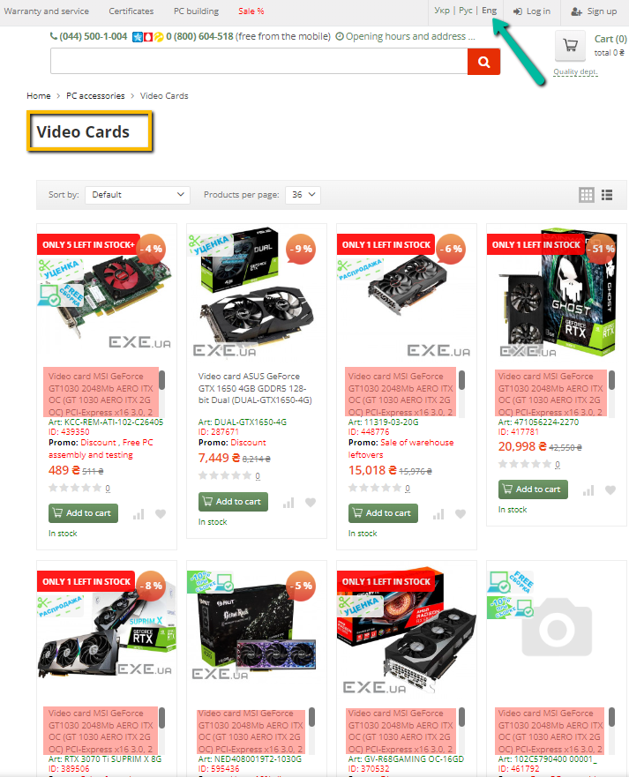
Attachment

